i_u_a
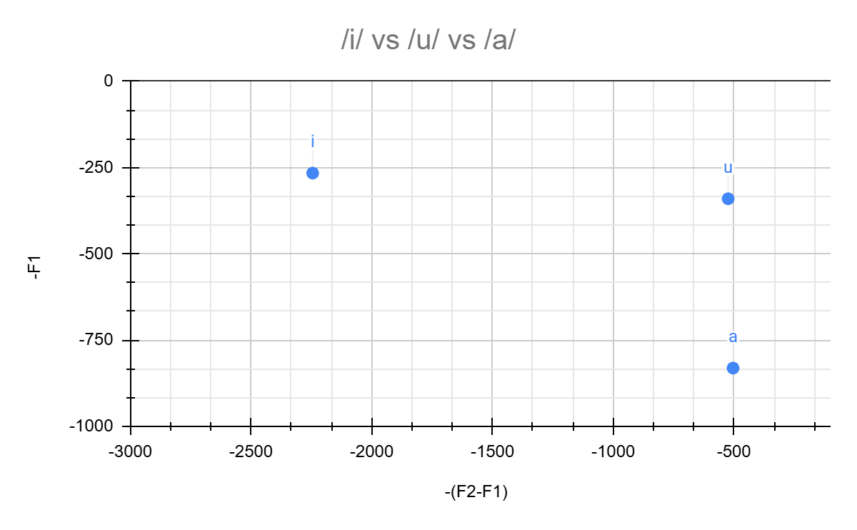
-(F2-F1) | -F1
-524 | -340
-2245 | -266
-504 | -831

